Resultados
Punto | Resultado
1. Array de 10 a 29 | [10 11 12 13 14 15 16 17 18 19 20 21 22 23 24 25 26 27 28 29]
2. Suma en array 10x10 de unos | 100
3. Producto elemento a elemento (size=5) | arr1=[8 2 5 4 4], arr2=[ 1 3 2 10 2], producto=[ 8 6 10 40 8]
4. Matriz 4x4 (i+j) e inversa | Matriz: [[0 1 2 3] [1 2 3 4] [2 3 4 5] [3 4 5 6]] Determinante: 0.0 Pseudo-inversa (matriz singular): [[-0.42 -0.19 0.04 0.27] [-0.19 -0.08 0.03 0.14] [ 0.04 0.03 0.02 0.01] [ 0.27 0.14 0.01 -0.12]]
5. Máximo y mínimo en array de 100 elementos | Array: [0.08039208 0.11717852 0.01918137 0.98802651 0.52958159 0.16205754 0.4080113 0.96438554 0.0110234 0.89385425 0.38209946 0.8970532 0.02007226 0.93427188 0.00511681 0.24113578 0.49119507 0.34676986 0.71636412 0.24604161 0.96280421 0.49692432 0.9328339 0.95334576 0.28026106 0.59435105 0.54467563 0.21485496 0.89565248 0.95474114 0.85387889 0.06050728 0.19744924 0.73760459 0.97087505 0.19747845 0.5778626 0.82383454 0.77151322 0.72814949 0.87514576 0.60433876 0.71244181 0.36427443 0.36724955 0.71377444 0.22877071 0.57803419 0.1394877 0.70342773 0.91599986 0.21544983 0.19163611 0.92030039 0.6558112 0.0049296 0.24882216 0.62608336 0.68095373 0.86475639 0.481675 0.60947815 0.66757192 0.86990224 0.80240987 0.95010037 0.94136763 0.55817038 0.91965493 0.12508844 0.92494892 0.05332978 0.30093185 0.65320439 0.37423674 0.63317344 0.04415672 0.20801057 0.28393027 0.78991928 0.89132149 0.00897486 0.12827696 0.90869732 0.41764418 0.34414791 0.36656051 0.46761116 0.21043286 0.43234671 0.29850125 0.52012432 0.21001387 0.71640314 0.40062642 0.20434785 0.03484419 0.26796263 0.1806474 0.94675178] Valor máximo = 0.9880265084867049 en índice 3 Valor mínimo = 0.004929595168124967 en índice 55
6. Broadcasting 3x1 + 1x3 | Array 3x1: [[1] [2] [3]] Array 1x3: [[10 20 30]] Suma (broadcast): [[11 21 31] [12 22 32] [13 23 33]]
7. Submatriz 2x2 en 5x5 (2a fila, 2a col) | Matriz 5x5: [[ 1 2 3 4 5] [ 6 7 8 9 10] [11 12 13 14 15] [16 17 18 19 20] [21 22 23 24 25]] Submatriz 2x2 (desde fila=1, col=1): [[ 7 8] [12 13]]
8. Array ceros (size=10) c/ índices 3..6 = 5 | [0. 0. 0. 5. 5. 5. 5. 0. 0. 0.]
9. Invertir filas en matriz 3x3 | Matriz original: [[1 2 3] [4 5 6] [7 8 9]] Matriz invertida (filas): [[7 8 9] [4 5 6] [1 2 3]]
10. Elementos mayores a 0.5 (array size=10) | Array: [0.65393414 0.52387121 0.46621109 0.50130434 0.8331136 0.66669428 0.95848285 0.18838265 0.13128991 0.84022178] Elementos > 0.5: [0.65393414 0.52387121 0.50130434 0.8331136 0.66669428 0.95848285 0.84022178]
11. Gráfico de dispersión (100 puntos) | Archivo: punto_11_scatter.png | 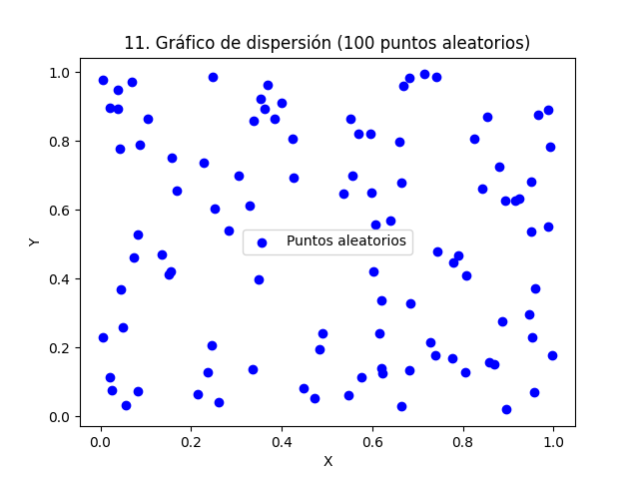
12. sin(x)+ruido y sin(x) | Archivo: punto_12_sin_ruido.png | 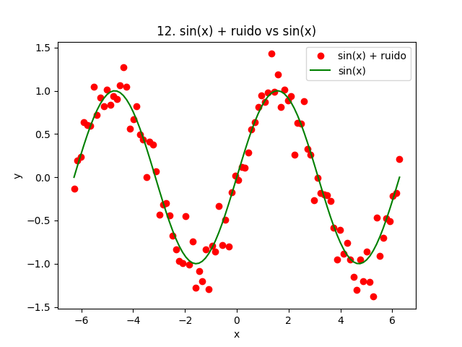
13. Contorno cos(x)+sin(y) | Archivo: punto_13_contour.png | 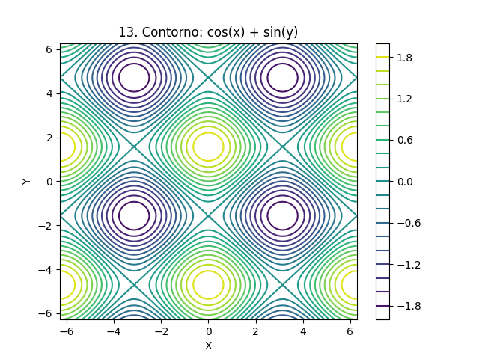
14. Scatter 1000 puntos, densidad | Archivo: punto_14_density_scatter.png | 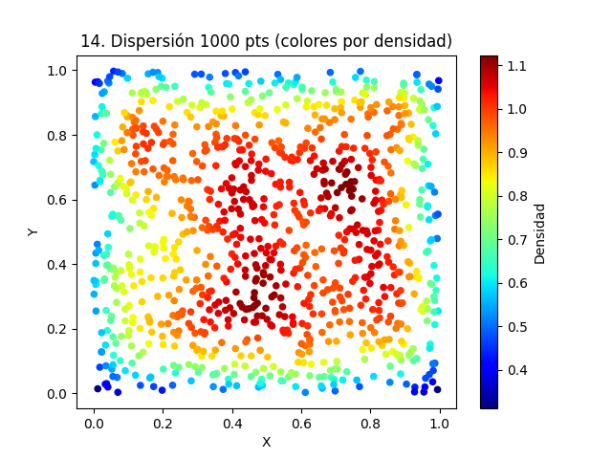
15. Contorno lleno cos(x)+sin(y) | Archivo: punto_15_filled_contour.png | 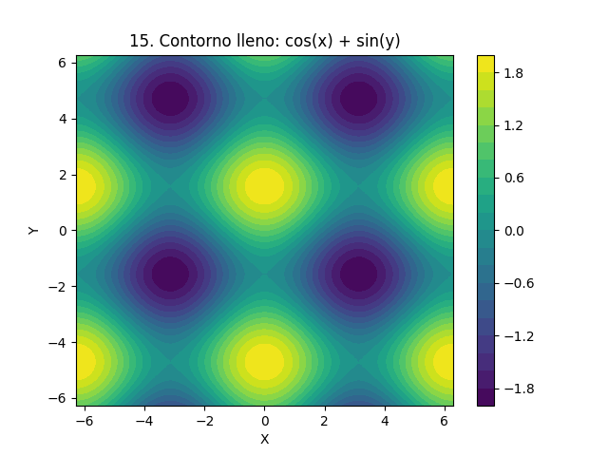
16. Dispersión con etiquetas y leyendas LaTeX | Archivo: punto_16_latex_labels.png | 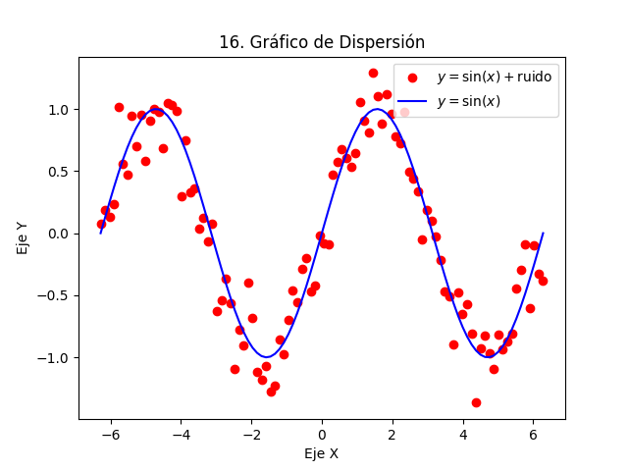
17. Histograma N(0,1) | Archivo: punto_17_hist_normal.png | 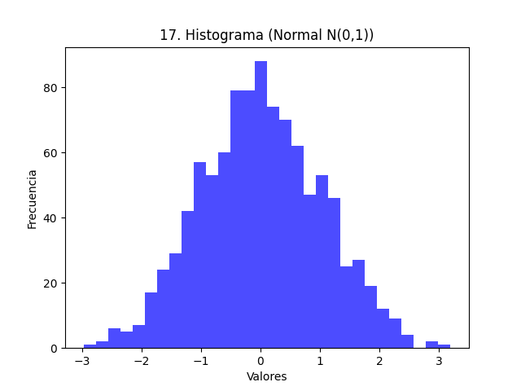
18. Dos distribuciones normales | Archivo: punto_18_dos_normales.png | 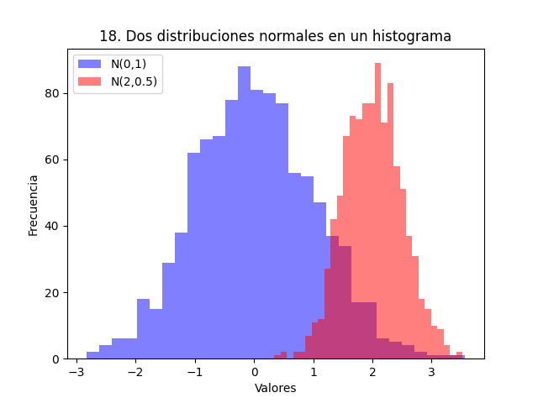
19. Histograma con distintos bins | Archivo: punto_19_distintos_bins.png
20. Histograma con línea de media | Archivo: punto_20_linea_media.png (Media=-0.02) | 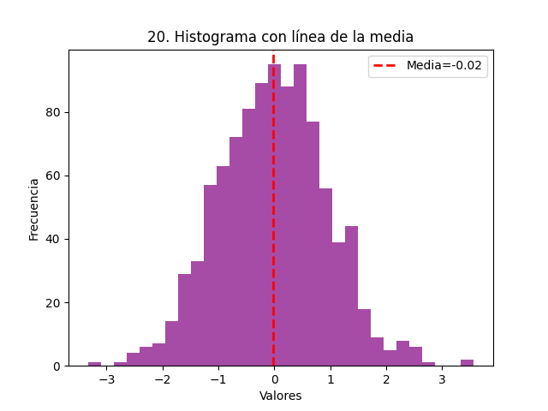
21. Histogramas superpuestos | Archivo: punto_21_hist_superpuestos.png | 